16SPL75 生产细节
 |  |  |  | 上海源强国际贸易有限公司
 |  |  |  | 18SPL99A合同附件

交货期：2018年8月23日最迟装柜日！ |  |  |  |  |  | 总计：2990双/250箱
 | 货号 | 颜色
 | FRITZ | WHT 白色 | 5 | 6 | 7 | 8 | 9
 |  | 目的港验货数量 | 36双/3箱 | 96双/8箱 | 96双/8箱 | 48双/4箱 | 60双/5箱 |  | 336双/28箱

 |  | 其他数量 | 204双/17箱 | 792双/66箱 | 768双/64箱 | 420双/35箱 | 444双/37箱 |  | 2628双/219箱
 |  |  | 余10双 | 余2双 | 余6双 | 余2双 | 余6双
 |  | 余数包装方法：5码（10双）+6码（2双）=12双/箱；7码（6双）+8码（2双）=8双/箱；9码：6双/箱 |  |  |  |  |  |  | 26双/混3箱

 |  | 总计： | 250 | 890 | 870 | 470 | 510 | 2990

 | 1.鞋舌内侧印字如下,字体为黑色 |  |  |  | 大货务必不能出现短装和乱码，望知悉！
 | FRITZ 5 （印实际尺码）
 | Made in China
 | 2大货中底不锁边
 | 3.中底只印商标，不印尺码，按照之前大货不变
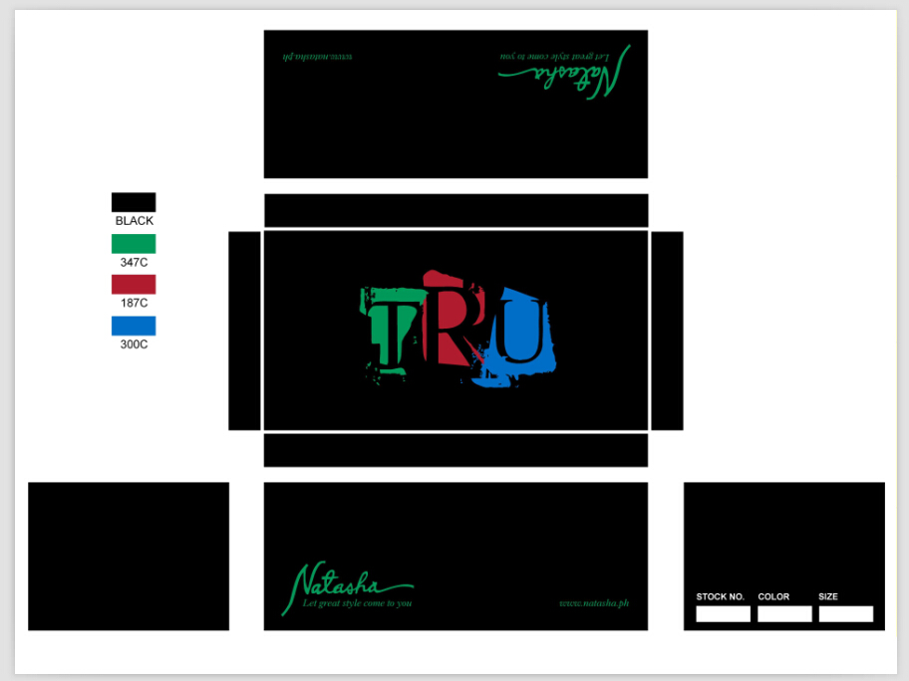
 | 4.注意大货的品质，控制帮面污染，胶水问题！！保证鞋面清洁度！
 | 5.注意：后跟高低，胶水脏污，帮面破损的情况此处务必要避免！！！
 | 6.鞋带用棉鞋带，5码，6码长度为120cm, 7码，8码和9码长度为122cm

一：配码 | 单色单码装，12双/箱

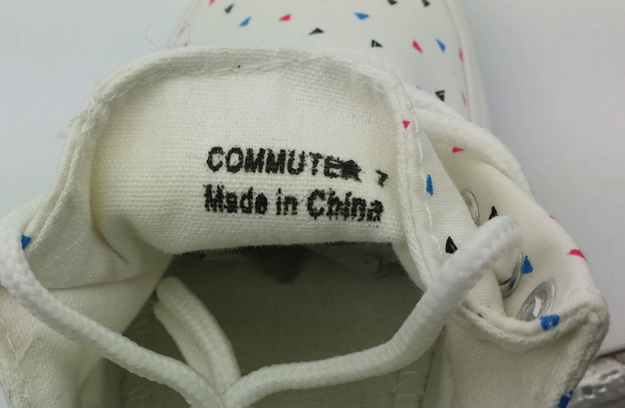
二、商标 ：中底只印商标，设计和规格如下


 | 规格：2.5*1.2 cm |  | 印黑色即可 | **口舌印字要印清晰！！！

三、唛头： 见附件

四：包装 | **鞋盒请按我们这个商标的大货不变
 | 1.每双入一个鞋盒，12双/箱，单色单码装
 | 2.每只鞋头放鞋头纸，每只放干燥剂
 | 3.外箱工字型封口，不用打包带
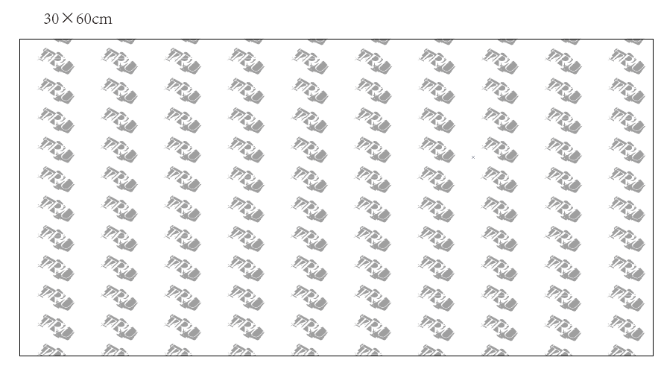
 | 4.拷贝纸要改成带客人商标，参考下图 |  |  |  | 特别注意：
 |  |  |  |  | 鞋盒贴标位置一定要正！！！规格为：7*5.1cm
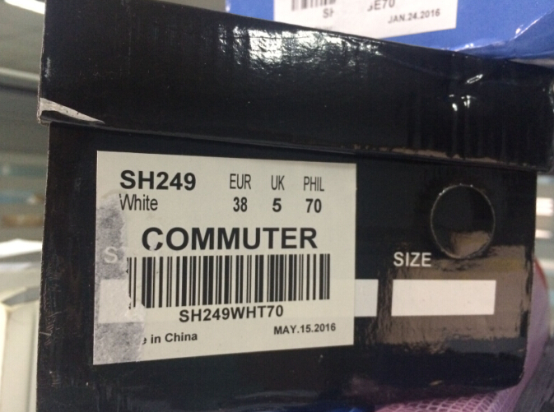

 | 5.鞋盒一侧短边上要贴条形码标签，规格：7*5.1cm,位置要贴齐一点，标签排版见附件，大货前发电脑版给我司确认。

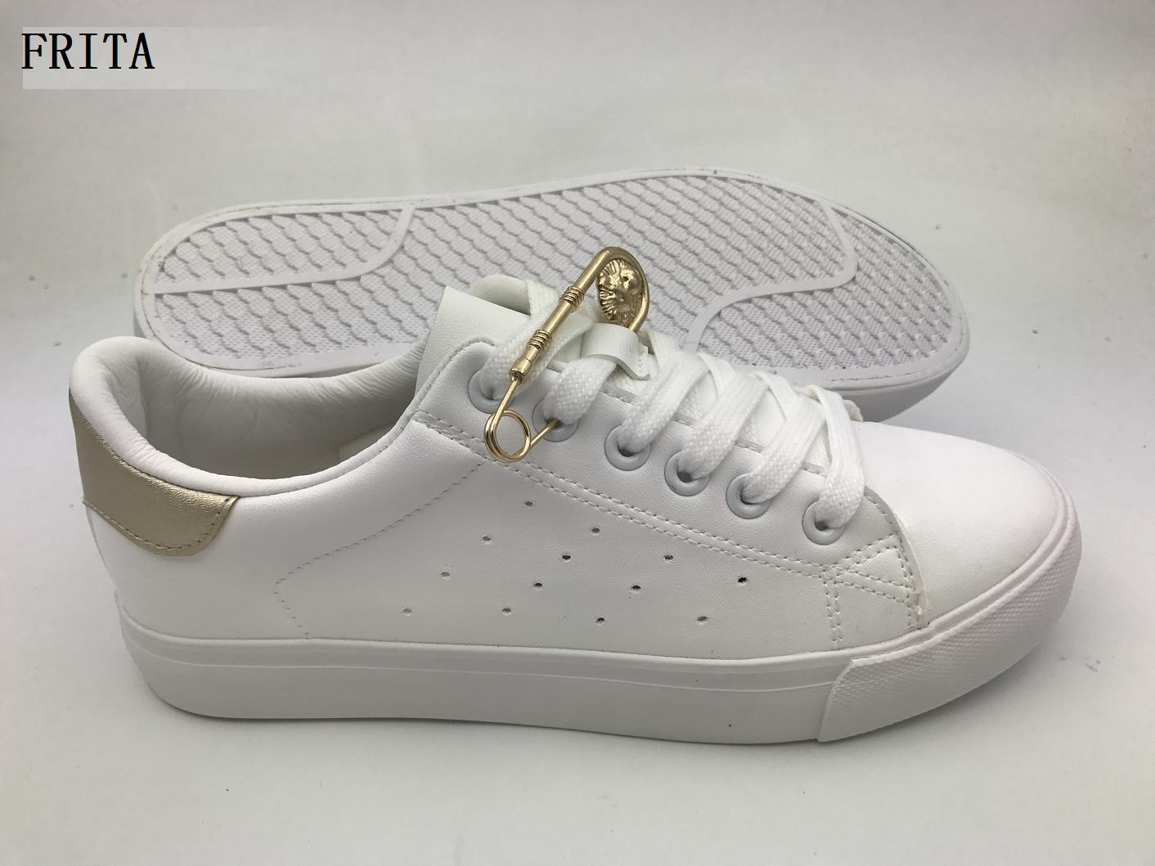
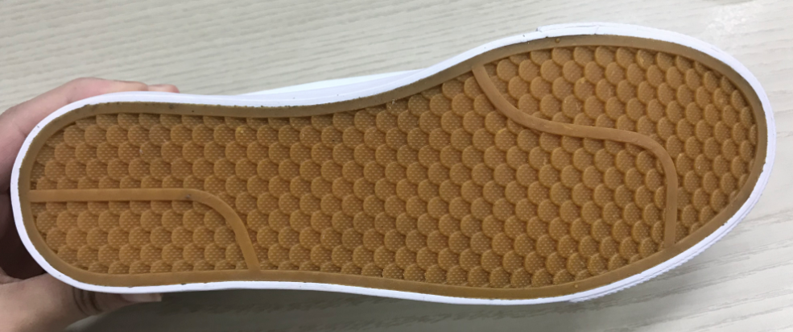
五：交货期务必要配合我司，注意大底是牛筋色，如此图
 |  |  |  |  | **不能出现高胶污染的情况
 |  |  |  |  | **大别针的质量要好，不能生锈
 |  |  |  |  | **大别针的数量只能多不能少
 |  |  |  |  | **套楦的时候套一张白纸，防止内里后跟污染
 |  |  |  |  | **鞋带用棉鞋带，5码，6码长度为120cm
 |  |  |  |  | 7码，8码和9码长度为122cm
 |  |  |  |  | **大货装箱装法按2*6单层装法
 |  |  |  |  | **鞋眼大货要做好一点，不能出现脱落现象
 |  |  |  |  | **大货打鞋眼时一定要注意，不能压到碗口材料
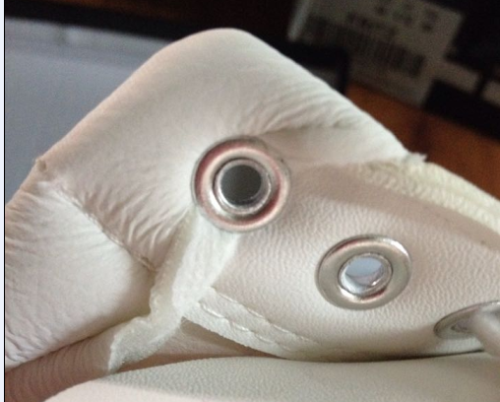
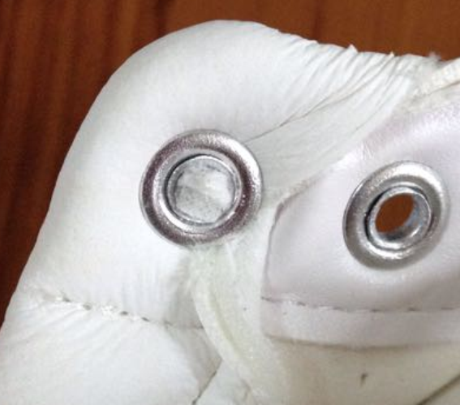

**内里一定不能起皱，大货务必要注意
**大货请一定要注意不能出现发黄的问题
**注意帮面材料的剥离强度，一定要好！！！

